Mapa subregiones 2021
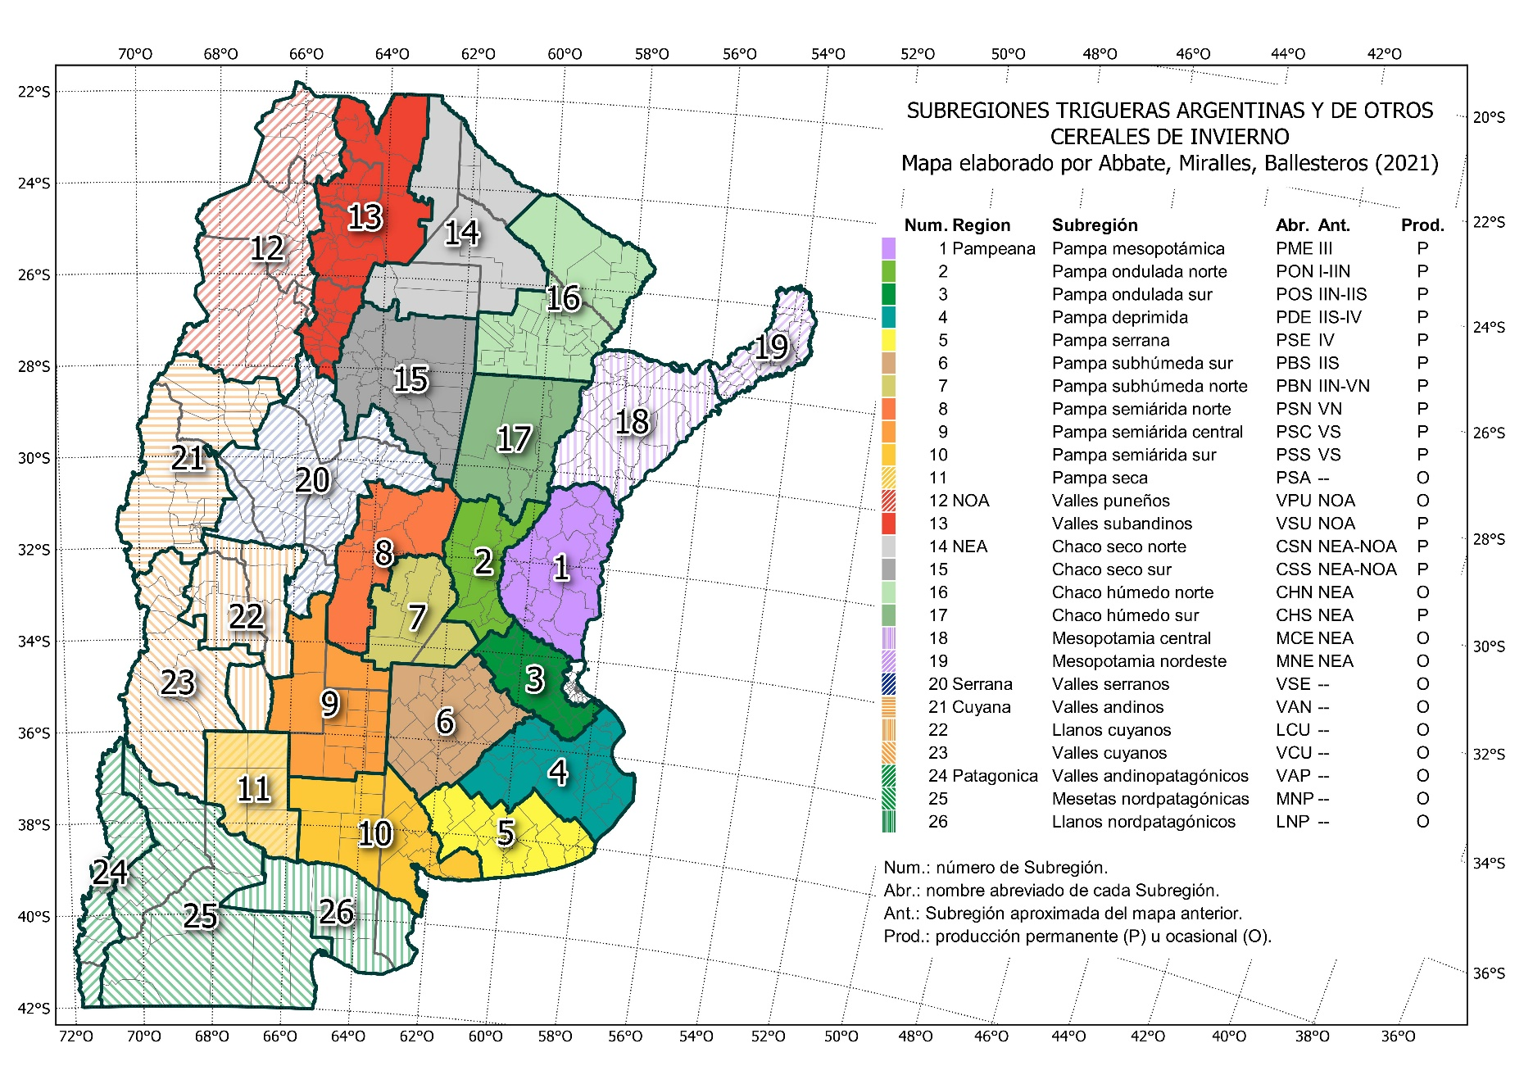
MAPA DE SUBRERIONES TRIGUERAS ARGENTINAS Y DE OTROS CEREALES DE INVIERNO 2021
Mapa oficial de la Red de Ensayos de Variedades de Trigo (RET), suegún Resolución INASE 487-2021.
La descrioción del mapa puede consultarse en t.ly/EvML.

Hoja1
RANKING | VARIEDAD | REND SF | REND CF | BSAN
1 | TIMBO | 7431 | 8008 | 577
2 | SY 109 | 7476 | 7960 | 484
3 | B CUMELEN | 6173 | 7831 | 1658
4 | LG ARLASK | 6619 | 7779 | 1160
5 | SY 120 | 7091 | 7586 | 495
6 | PEHUEN | 7234 | 7440 | 205
7 | BAG 680 | 4931 | 7426 | 2495
8 | BAG 750 | 6913 | 7423 | 510
9 | BASILIO | 7247 | 7360 | 113
10 | MAITEN | 6741 | 7333 | 592
11 | SY 211 | 6552 | 7327 | 775
12 | MS 119 | 7088 | 7327 | 239
13 | ALHAMBRA | 7777 | 7320 | -457
14 | KL FAVORITO | 6884 | 7312 | 428
15 | BAG 620 | 7110 | 7268 | 158
 | RGT QUIRICO | 7193 | 7253 | 60
 | KL GEMINIS | 5939 | 7196 | 1258
 | LAPACHO | 5618 | 7060 | 1442
 | B DESTELLO | 6801 | 7044 | 242
 | KL TITAN CL | 5644 | 7043 | 1399
 | HO CARCARAÑA | 6533 | 7042 | 509
 | GUAYABO | 6447 | 7031 | 584
 | KL CIEN AÑOS | 6400 | 6875 | 475
 | SAUCE | 6251 | 6816 | 565
 | B CAMBA | 6717 | 6812 | 95
 | JACARANDA | 6154 | 6728 | 574
 | ACA 308 | 6947 | 6680 | -268
 | B RESPLANDOR | 6191 | 6663 | 472
 | FRESNO | 5554 | 6613 | 1059
 | KL SELENIO CL | 5581 | 6611 | 1030
 | ALGARROBO | 3089 | 6543 | 3455
 | ACA 360 | 5615 | 6451 | 836
 | CEDRO | 6908 | 6446 | -462
 | B COLIHUE | 6247 | 6411 | 164
 | B PACIFICO | 6993 | 6210 | -783
 | B PEREGRINO | 6358 | 6148 | -210
 | SY 200 | 6591 | 6113 | -479
 | ACA 365 | 4770 | 5914 | 1144
 | KL MINERVA | 5644 | 5782 | 137
 | ACA 362 | 5683 | 5696 | 13

 | VARIEDAD | REND SF | REND CF | BSAN
1 | HOATUEL | 6443.7572254 | 6768 | 324
2 | ALERCE | 5528.5909357 | 6466 | 937
3 | ACA 920 | 5966.3699422 | 6391 | 425
4 | IS TORDO | 6030.6011561 | 6356 | 325
5 | KL NUTRIA | 5795.6840077 | 6312 | 517
6 | ÁLAMO | 6246.7822736 | 6293 | 46
7 | ÑANDUBAY | 5196.8863198 | 6266.1425819 | 1069
8 | MSB 817 | 5455.8304432 | 6257.3333333 | 802
9 | GINGKO | 6767.4219653 | 6239 | -528
10 | IS HORNERO | 5854.2620424 | 6223 | 369
11 | CEIBO | 5495.8805395 | 6220 | 724
12 | ACA 460 | 6716.3314066 | 6196 | -521
13 | LG ZAINO | 5489.2947977 | 6108.1464355 | 619
14 | TBIO AUDAZ | 5869.6146435 | 6020.9325626 | 151
15 | BIO 1008 | 4938.8257355 | 6003 | 1064
 | MS 815 | 5971.0211946 | 5989.5337187 | 19
 | ACA 602 | 6396.6742062 | 5900 | -496
 | LGWA11 PAMPERO | 4874.4354528 | 5852.3583815 | 978
 | BAG 550 | 6060.1905336 | 5815 | -246
 | KL VALOR | 5880.6512524 | 5814.265896 | -66
 | BIO 1006 | 6196.0693642 | 5758 | -438
 | ACA 915 | 6403.7186898 | 5758 | -646
 | SY 330 | 6527.3063584 | 5729.9961464 | -797
 | ACA 603 | 5920.170227 | 5724 | -197
 | B FULGOR | 6268.9171484 | 5719 | -550
 | ACA 916 | 6069.7032755 | 5681 | -388
 | KL LIEBRE | 5511.256262 | 5661 | 150
 | BAG 450 | 5870.4431599 | 5585 | -285
 | ACA 917 | 6241.205939 | 5576 | -666
 | KL POTRO | 6690.6473988 | 5571 | -1120
 | KL FAVORITO | 5503.0712909 | 5519 | 16
 | B SAETA | 5975.8805395 | 5475 | -500
 | BBRAVÍO CL2 | 5739.5722543 | 5458 | -282
 | ACA 604 | 6098.7899807 | 5425 | -674
 | KL CIEN AÑOS | 5229.0211946 | 5388 | 159
 | KL PROMETEO | 3425.5722543 | 5062.2928709 | 1637
 | MS 415 | 5209.1252408 | 4986.4277457 | -223

 | ACA 460 | 6195.7764933
 | ACA 602 | 5900.4393064
 | ACA 603 | 5723.5915222
 | ACA 604 | 5424.7707129
 | ACA 915 | 5757.7687861
 | ACA 916 | 5681.3641618
 | ACA 917 | 5575.5414258
 | ACA 920 | 6391.2447013
 | ÁLAMO | 6292.504817
 | ALERCE | 6466.0346821
 | B FULGOR | 5719.105973
 | B SAETA | 5475.4065511
 | BAG 450 | 5584.9633911
 | BAG 550 | 5814.566474
 | BBRAVÍO CL2 | 5458.0346821
 | BIO 1006 | 5757.8728324
 | BIO 1008 | 6002.9017341
 | CEIBO | 6219.7418112
 | GINGKO | 6239.2639692
 | HOATUEL | 6767.7880539
 | IS HORNERO | 6223.0828516
 | IS TORDO | 6355.6531792
 | KL CIEN AÑOS | 5387.7649326
 | KL FAVORITO | 5519.2408478
 | KL LIEBRE | 5660.9710983
 | KL NUTRIA | 6312.416185
 | KL POTRO | 5570.7514451
 | KL PROMETEO | 5062.2928709
 | KL VALOR | 5814.265896
 | LG ZAINO | 6108.1464355
 | LGWA11 PAMPERO | 5852.3583815
 | MS 415 | 4986.4277457
 | MS 815 | 5989.5337187
 | MSB 817 | 6257.3333333
 | ÑANDUBAY | 6266.1425819
 | SY 330 | 5729.9961464
 | TBIO AUDAZ | 6020.9325626

